CO2
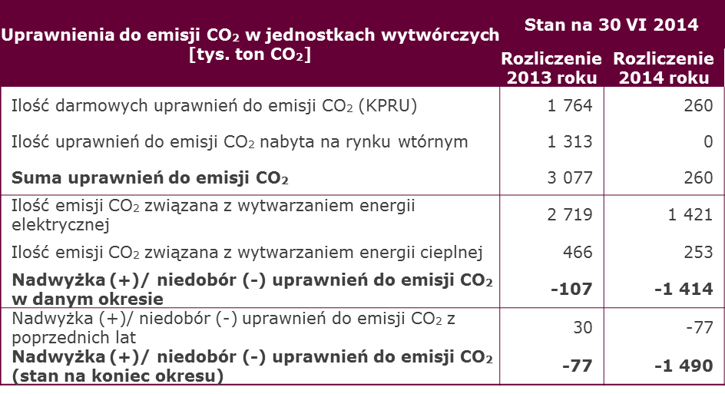
W kwietniu 2014 roku Grupa otrzymała darmowe uprawnienia do emisji CO₂ związane z wytwarzaniem energii elektrycznej i ciepła za 2013 rok oraz związane z wytwarzaniem ciepła za 2014 rok. Grupa nadal oczekuje na uprawnienia związane z wytwarzaniem energii elektrycznej za 2014 rok.

W poprzednich okresach sprawozdawczych Grupa tworzyła rezerwy w momencie wystąpienia nadwyżki emisji CO2 ponad wolumen przyznanych na dzień kończący okres sprawozdawczy nieodpłatnych uprawnień. Obecnie rezerwy tworzone są systematycznie w ciągu okresu sprawozdawczego na bazie wielkości rzeczywistej emisji CO2, z uwzględnieniem darmowych uprawnień do emisji. Zmiana zasad tworzenia rezerw z efektem od początku roku wpłynęła na zmianę danych za 1 kwartał 2013 i 2014 roku (pogorszenie EBITDA Segmentu Wytwarzania i Grupy o odpowiednio 8 i 11 mln zł w stosunku do danych publikowanych).

Niedobór z roku 2013 rozliczony został w kwietniu 2014 roku

II kw. 2014 Koszty wg rodzaju
Struktura kosztów rodzajowych Grupy ENERGA
Koszty rodzajowe (mln zł) | 2 kw. 2014 | 2 kw. 2013 | 1 pół. 2014 | 1 pół. 2013
Amortyzacja rzeczowych aktywów trwałych, aktywów niematerialnych i nieruchomości inwestycyjnych | 215.5 | 187.5 | 423.6 | 377.1
Zużycie materiałów i energii | 193.2 | 222.9 | 443.5 | 497.2
w tym zużycie paliw | 142.7 | 151.9 | 286.5 | 338
Usługi obce | 295.2 | 275.9 | 591.7 | 519.7
w tym opłaty przesyłowe i tranzytowe | 215.3 | 179.1 | 434.8 | 364.2
Podatki i opłaty | 54.7 | 78.1 | 148.1 | 161
Koszty świadczeń pracowniczych | 247.2 | 202.9 | 480.7 | 466
Odpisy aktualizujące | 5.3 | 14 | 29 | 159.2
Pozostałe koszty rodzajowe | 20.2 | 18.7 | 40.7 | 33.1
Zmiana stanu zapasów i rozliczeń międzyokresowych | -3.3 | -16.3 | -4 | -27.5
Koszt wytworzenia świadczeń na własne potrzeby jednostki | -38.4 | -25.4 | -54.3 | -51.3
Wartość sprzedanych towarów i materiałów | 1,110.20 | 1,444.80 | 2,332.10 | 2,933.10
Koszty operacyjne, razem | 2,099.80 | 2,403.10 | 4,431.10 | 5,067.60
W tym:
Koszt własny sprzedaży | 1,943.60 | 2,246.30 | 4,132.30 | 4,746.90
Koszty sprzedaży | 67.2 | 67.8 | 121.8 | 138.2
Koszty ogólnego zarządu | 89.1 | 89 | 177 | 182.5

Struktura kosztów rodzajowych Segmentu Dystrybucji
Koszty rodzajowe (mln zł) | 2 kw. 2014 | 2 kw. 2013 | 1 pół. 2014 | 1 pół. 2013
Amortyzacja rzeczowych aktywów trwałych, aktywów niematerialnych i nieruchomości inwestycyjnych | 174.7 | 161.8 | 344.8 | 322.9
Zużycie materiałów i energii | 47.7 | 68.8 | 168.1 | 160.4
w tym energia elektryczna dotycząca różnicy bilansującej | 37.3 | 42.9 | 142.6 | 123.9
Usługi obce | 281.2 | 243.9 | 553.4 | 480.3
w tym opłaty przesyłowe i tranzytowe | 215.3 | 179.1 | 434.8 | 364.2
Podatki i opłaty | 63.8 | 59.7 | 127.5 | 119.2
Koszty świadczeń pracowniczych | 152.8 | 107.7 | 294.1 | 259.9
Odpisy aktualizujące | 3 | 3.8 | 7.1 | 5.4
Pozostałe koszty rodzajowe | 10.5 | 11.5 | 20.4 | 20.8
Zmiana stanu zapasów i rozliczeń międzyokresowych | 9.2 | -5.2 | -3 | -19.2
Koszt wytworzenia świadczeń na własne potrzeby jednostki | -31.2 | -19.2 | -46.5 | -39.2
Wartość sprzedanych towarów i materiałów | 35 | 36.8 | 61.2 | 61.9
Koszty operacyjne, razem | 746.8 | 669.7 | 1,527.20 | 1,372.50
W tym:
Koszt własny sprzedaży | 684.1 | 603.3 | 1,412.30 | 1,235.10
Koszty sprzedaży | 17.9 | 25.4 | 34.3 | 51.9
Koszty ogólnego zarządu | 44.8 | 41 | 80.6 | 85.5

Struktura kosztów rodzajowych Segmentu Sprzedaży

Koszty rodzajowe (mln zł) | 2 kw. 2014 | 2 kw. 2013 | 1 pół. 2014 | 1 pół. 2013
Amortyzacja rzeczowych aktywów trwałych, aktywów niematerialnych i nieruchomości inwestycyjnych | 7.3 | 6.5 | 14.7 | 13.1
Zużycie materiałów i energii | 8 | 16.6 | 18 | 20
Usługi obce | 49.7 | 43.1 | 81.2 | 86.4
Podatki i opłaty | 2.8 | 3.2 | 5.7 | 6
Koszty świadczeń pracowniczych | 33 | 36.8 | 66.9 | 79.5
Odpisy aktualizujące | -1.9 | 10 | 11.4 | 30.2
Pozostałe koszty rodzajowe | 1.4 | 2.3 | 2.7 | 2.7
Zmiana stanu zapasów i rozliczeń międzyokresowych | 0 | 1.9 | 0 | 0
Koszt wytworzenia świadczeń na własne potrzeby jednostki | 0 | -0.2 | -0.1 | -0.4
Wartość sprzedanych towarów i materiałów | 1,169.90 | 1,531.50 | 2,559.00 | 3,185.00
Koszty operacyjne, razem | 1,270.20 | 1,651.70 | 2,759.50 | 3,422.50
W tym:
Koszt własny sprzedaży | 1,234.50 | 1,611.00 | 2,695.40 | 3,344.60
Koszty sprzedaży | 23.6 | 25.5 | 39.1 | 48.3
Koszty ogólnego zarządu | 12.3 | 15.3 | 25 | 29.6

Struktura kosztów rodzajowych Segmentu Wytwarzanie
Koszty rodzajowe (mln zł) | 2 kw. 2014 | 2 kw. 2013 | 1 pół. 2014 | 1 pół. 2013
Amortyzacja rzeczowych aktywów trwałych, aktywów niematerialnych i nieruchomości inwestycyjnych | 34.4 | 22.2 | 68 | 46
Wpływ odwrócenia rezerwy na nieotrzymane prawa do emisji CO₂ utworzonej w 2013 roku.
Zużycie materiałów i energii | 153 | 163.6 | 306.4 | 354.2
w tym zużycie paliw | 142.7 | 151.9 | 286.5 | 338
Usługi obce | 23.2 | 28.5 | 57.3 | 43.9
Podatki i opłaty | -16.6 | 13 | 8.1 | 33
Koszty świadczeń pracowniczych | 41.6 | 28.6 | 79.5 | 75.5
Odpisy aktualizujące | 4.1 | 0.3 | 10.3 | 123.8
Pozostałe koszty rodzajowe | 7 | 0.7 | 10.1 | 2.4
Zmiana stanu zapasów i rozliczeń międzyokresowych | -2.3 | 4.5 | -1 | -6.3
Koszt wytworzenia świadczeń na własne potrzeby jednostki | -0.4 | -0.4 | -0.8 | -0.9
Wartość sprzedanych towarów i materiałów | 34.8 | 8.7 | 46.6 | 16.1
Koszty operacyjne, razem | 278.8 | 269.7 | 584.5 | 687.7
W tym:
Koszt własny sprzedaży | 256 | 250.4 | 539.7 | 652.3
Koszty sprzedaży | 1.1 | 0.6 | 2.2 | 1.4
Koszty ogólnego zarządu | 21.7 | 18.7 | 42.6 | 34.1

II kw. 2014 EBITDA bridge
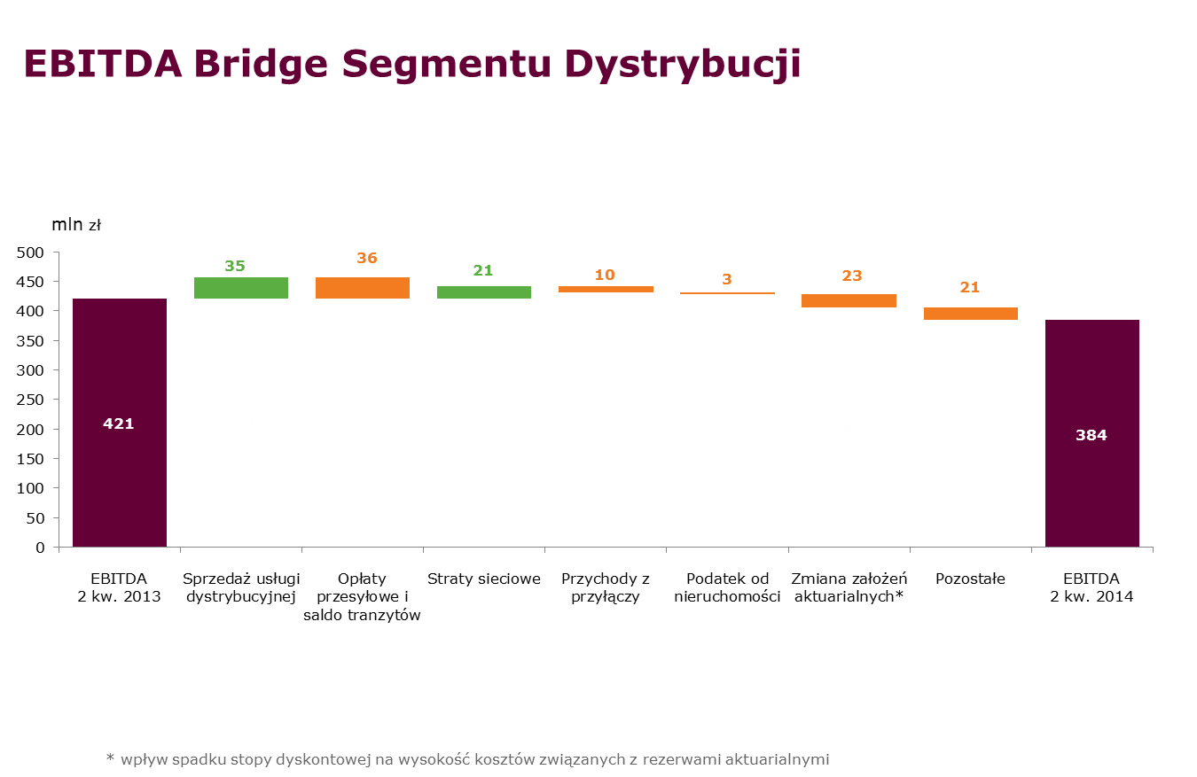

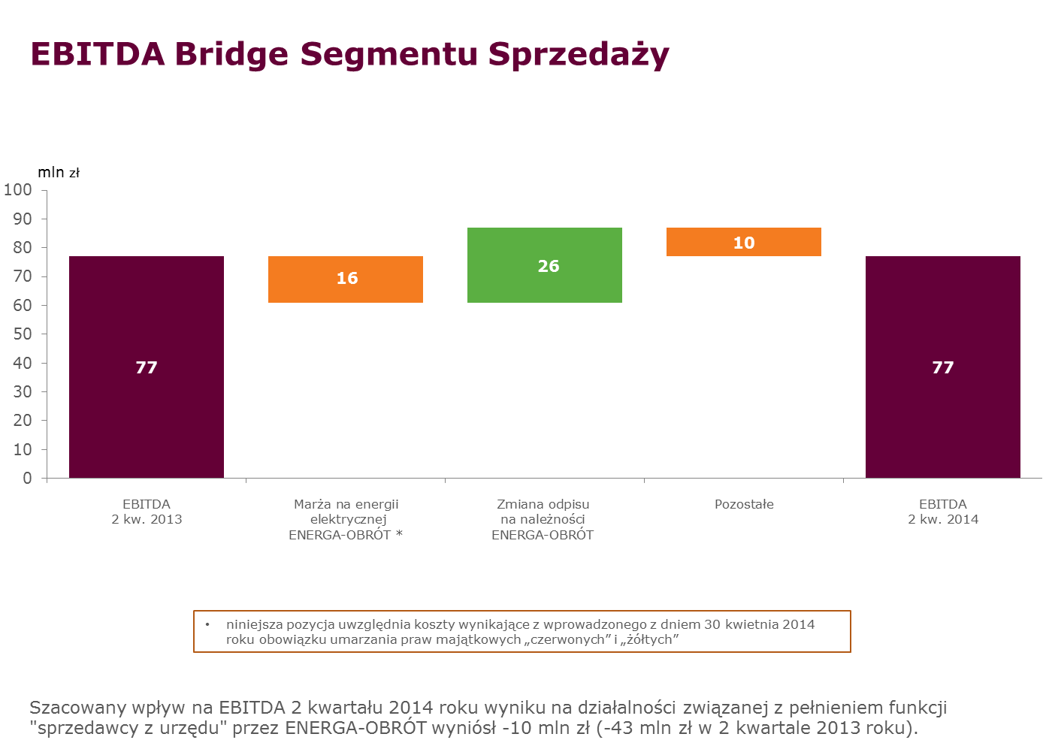

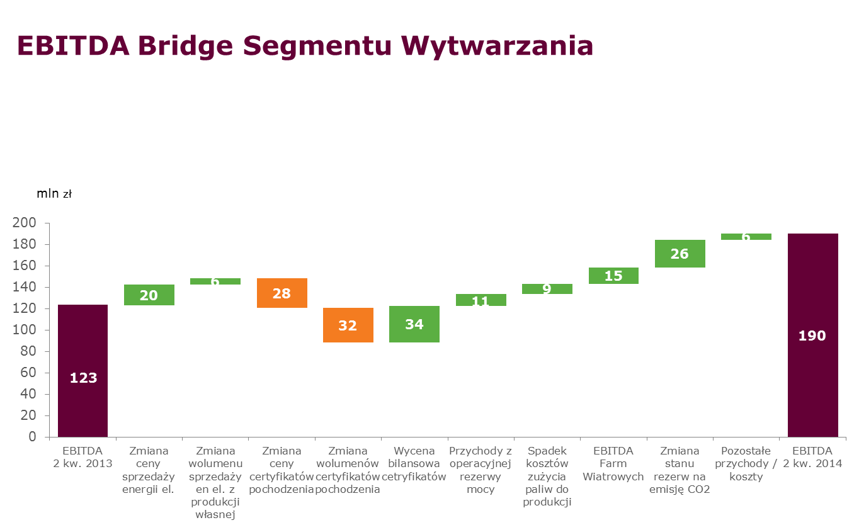

EBITDA Segmentu Wytwarzania wg linii biznesowych

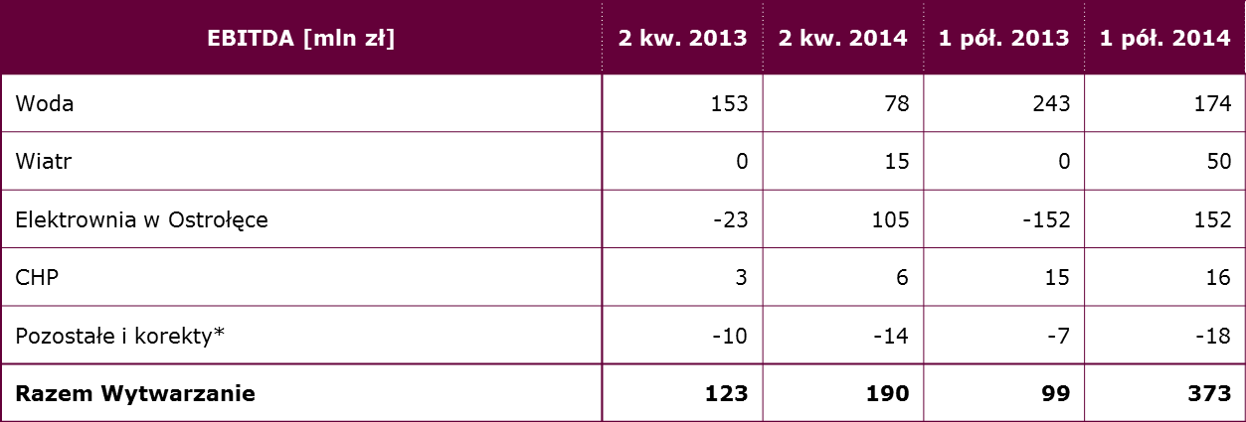

* w kategorii pozostałe ujęte zostały wchodzące w skład Segmentu Wytwarzanie spółki świadczące usługi na rzecz Segmentu Wytwarzanie oraz spółki celowe realizujące projekty inwestycyjne w obszarze budowy nowych źródeł wytwórczych w Grupie ENERGA.

I kw. 2014 skorygowana EBITDA
Skorygowana EBITDA Grupy (tys. zł) | Dystrybucja |  | Sprzedaż |  | Wytwarzanie |  | Pozostałe i korekty |  | Grupa Razem
 | I kw. 2013 | I kw. 2014 | I kw. 2013 | I kw. 2014 | I kw. 2013 | I kw. 2014 | I kw. 2013 | I kw. 2014 | I kw. 2013 | I kw. 2014
EBITDA | 398,945 | 409,837 | 100,369 | 49,753 | -16,593 | 194,434 | -10,685 | -224 | 472,036 | 653,800
Odpisy aktualizujące rzeczowe aktywa trwałe i wartości niematerialne | 168 | 0 | 0 | 0 | 123,472 | 6,435 | -1 | 0 | 123,639 | 6,435
Koszty restrukturyzacji zatrudnienia (w tym koszty odpraw restrukturyzacyjnych z tytułu programów i zasad dobrowolnych odejść) | 1,072 | 8,532 | 0 | 2 | 810 | 7,220 | 0 | 1,794 | 1,882 | 17,548
Rozwiązanie rezerw na świadczenia pracownicze na pracowników odchodzących z Grupy | 0 | 0 | 0 | -3,580 | 0 | 0 | 0 | -215 | 0 | -3,795
Rozwiązanie rezerw na restrukturyzację zatrudnienia utworzonych w poprzednich okresach | 0 | -6,276 | 0 | -9,093 | 0 | 0 | 0 | -5 | 0 | -15,374
Skorygowana EBITDA | 400,185 | 412,093 | 100,369 | 37,082 | 107,689 | 208,089 | -10,686 | 1,350 | 597,557 | 658,614

Spółka definiuje i oblicza EBITDA jako zysk/(stratę) z działalności operacyjnej (obliczony jako zysk/(strata) netto z działalności kontynuowanej za okres/rok obrotowy skorygowany o (i) podatek dochodowy, (ii) udział w zysku jednostki stowarzyszonej, (iii) przychody finansowe, oraz (iv) koszty finansowe) skorygowany o amortyzację (wykazaną w rachunku zysków i strat). Spółka definiuje i oblicza Skorygowaną EBITDA jako EBITDA skorygowaną o wpływ zdarzeń jednorazowych. Zarówno EBITDA, jak i Skorygowana EBITDA nie są zdefiniowane przez MSSF i nie należy ich traktować jako alternatywy dla miar i kategorii zgodnych z MSSF. Ponadto zarówno EBITDA, jak i Skorygowana EBITDA nie mają jednolitej definicji. Sposób obliczania EBITDA i Skorygowanej EBITDA przez inne spółki może się istotnie różnić od sposobu, w jaki oblicza je ENERGA SA. W efekcie EBITDA, jak i Skorygowana EBITDA przedstawione w niniejszym dokumencie, jako takie, nie stanowią podstawy dla porównania z EBITDA i Skorygowaną EBITDA wykazywaną przez inne spółki.

I kw. 2014 EBITDA Bridge
